Sheet1
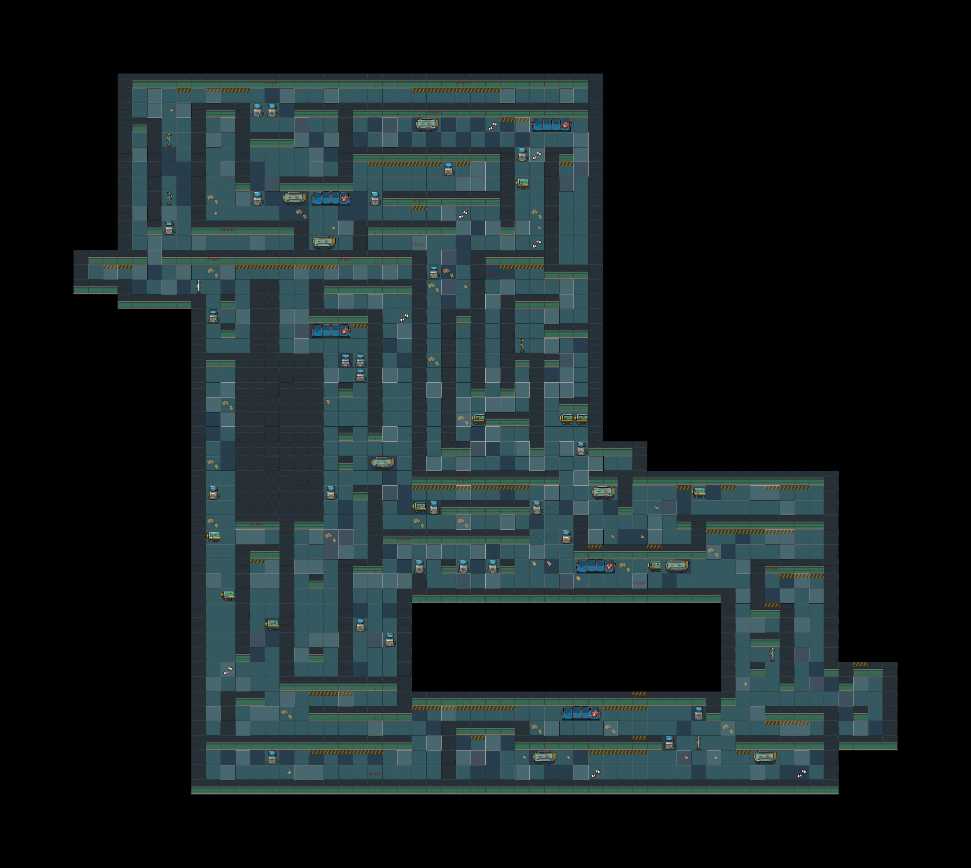
材料13
谜题/解码器
环境
角色语言
飞船材料

发出声音/爆炸

发出滴~滴~滴~滴滴滴~滴——的声音

处女座星座造型

随机事件：医院建筑

高跟鞋走在空旷的过道的回音
此处出现很急促的呼吸声

6

机器闪烁，然后坏掉，冒出火花

点击会倒

